Worksheet
 |  |  |  |  | 8 (812) 565 05 34 |  |  | sales@miniworks.ru
 |  |  |  |  | Москва |  |  | отдел продаж
 |  |  | Адрес |  |  |  |  | Режим работы
 |  |  | Москва, Лобненская улица, 21 с1 А |  |  |  |  | Пн – Пт: с 8:00 до 18:00
Н32ЧакК
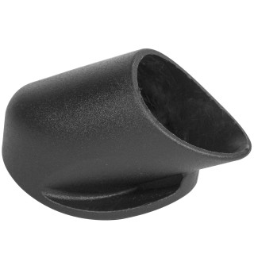 |  | 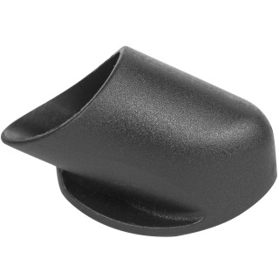 |  | 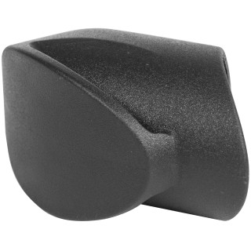 |  | 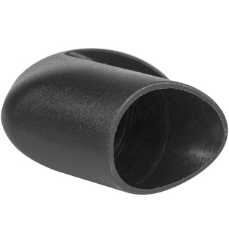 |  | 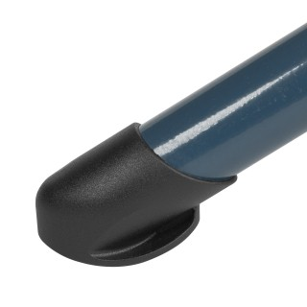 |  | 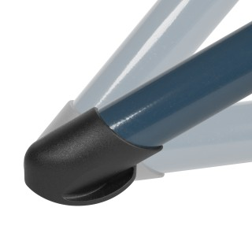
Артикул |  | Цвет |  | от 10000 | от 5000 | от 1000 | от 500 | от 100 | розница | Наличие на 02.08.2026
Н32ЧакК |  | черный |  | 13.20р. | 14.30р. | 15.30р. | 18.50р. | 21.00р. | 25.00р. | 45614
Н32ЧакК-9003Н |  | белый (RAL 9003) |  | 15.84р. | 17.16р. | 18.36р. | 22.20р. | 25.20р. | 30.00р. | 1700
Н32ЧакК-7040Н |  | серый (RAL 7040) |  | 15.84р. | 17.16р. | 18.36р. | 22.20р. | 25.20р. | 30.00р. | 3700
Н32ЧакК-5002Н |  | синий (RAL 5002) |  | 15.84р. | 17.16р. | 18.36р. | 22.20р. | 25.20р. | 30.00р. | 1920
Н32ЧакК-2004Н |  | оранжевый (RAL 2004) |  | 15.84р. | 17.16р. | 18.36р. | 22.20р. | 25.20р. | 30.00р. | —
Н32ЧакК-6038Н |  | салатовый (RAL 6038) |  | 15.84р. | 17.16р. | 18.36р. | 22.20р. | 25.20р. | 30.00р. | 3746
Н32ЧакК-1001Н |  | бежевый (RAL 1001) |  | 15.84р. | 17.16р. | 18.36р. | 22.20р. | 25.20р. | 30.00р. | 3104
Н32ЧакК-3002Н |  | красный (RAL 3002) |  | 15.84р. | 17.16р. | 18.36р. | 22.20р. | 25.20р. | 30.00р. | 2852
Н32ЧакК-3028Н |  | красный (RAL 3028) |  | 15.84р. | 17.16р. | 18.36р. | 22.20р. | 25.20р. | 30.00р. | —
Н32ЧакК-2003Н |  | оранжевый (RAL 2003) |  | 15.84р. | 17.16р. | 18.36р. | 22.20р. | 25.20р. | 30.00р. | —
Н32ЧакК-4004 |  | бордово-фиолетовый (RAL 4004) |  | 15.84р. | 17.16р. | 18.36р. | 22.20р. | 25.20р. | 30.00р. | 5591
 | Все цены указаны в рублях и включают в себя НДС. Все цены указаны при условии 100% предоплаты и действительны в течение 5 дней. Все цены указаны при условии самовывоза продукции со склада в г. Москва (для иногородних клиентов доставка до склада ТК в г. Москва бесплатна). Все цены указаны за стандартный цвет для каждого вида изделия (изменение цвета на любой из предлагаемой палитры +20% к стоимости, изменение цвета на любой по системе RAL +50% к стоимости). О возможных сроках поставки заказного товара, необходимо уточнять заранее

